상품제안서
(정품) 라미 아이온 만년필 | 상품코드: F21053

 |  |  |  |  |  |  | 02-412-0044 | www.easy1.co.kr
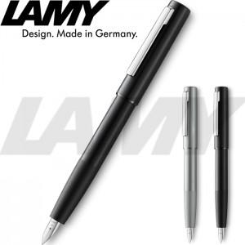 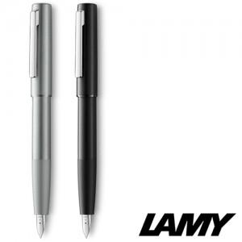

【상세/제작정보】

【인쇄/포장옵션】 | 레이저 / 포장지포장

【공급단가】 | 수량 | 30~ | 100~ | 500~ | 1,000~ | 2,000~
*VAT별도 | 단가 | 76,700원 | 73,750원 | 72,570원 | 70,800원 | 67,850원

【상품 URL】 | https://easy1.co.kr:443/src/goods_detail.php?gdno=21053

